Kebijakan SDM
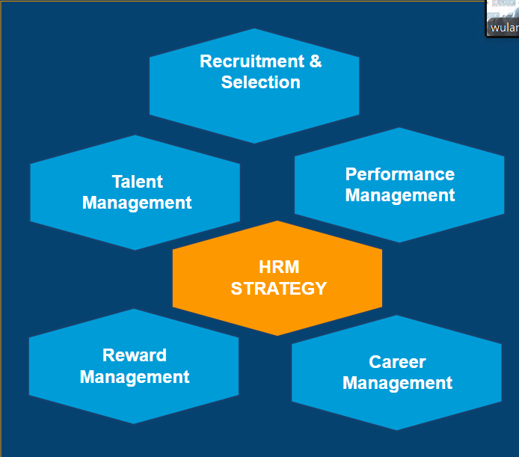

SOP REKRUTMENT
 |  |  | STANDARD OF OPERATING PROCEDURE (SOP) |  | No. Dok | : | 02/HR-RM/SOP.RS/1024/R0
 |  |  |  |  | Tgl. Dibuat | : | 25/10/2024
 |  |  |  |  | No. Revisi | : | 0
PT. MAJU TERUS |  |  | REKRUTMENT DAN SELEKSI |  | Tg. Efektif | : | 25/11/2024
Jl. Langit Bumi No. 56 Jakarta |  |  | HUMAN RESOURCES DEPARTEMEN |  | Hal | : | 1/3

 |  |  | Dibuat | Diperiksa oleh | Menyetujui

 |  |  | Mardiyanto | Pandu | Budi
 |  |  | HR | MANAGER HR | CEO

1. | TUJUAN
 | a. Memberikan panduan yang sistematis untuk setiap tahap rekrutmen, mulai dari perencanaan hingga penawaran kerja
 | b. Menciptakan proses rekrutmen yang adil dan objektif, setiap kandidat dinilai berdasarkan kompetensi dan kualifikasi tanpa diskriminasi
 | c. Mengidentifikasi dan menarik kandidat yang sesuai dengan kebutuhan perusahaan, baik dalam hal keterampilan dan pengetahuan

2. | RUANG LINGKUP
 | a. Kebutuhan tenaga kerja baru
 | b. Media informasi lowongan kerja
 | c. Screening Berkas lamaran

3. | ISTILAH DAN DEFINISI
 | a. Screening: Proses awal dalam seleksi untuk meninjau berkas lamaran, seperti CV dan surat lamaran
 | b. Offering Letter: Dokumen resmi yang berisi penawaran kerja, termasuk rincian posisi, gaji, tunjangan, dan syarat-syarat kerja lainnya
 | c. Onboarding: Proses menyeluruh dalam membantu karyawan baru beradaptasi dengan pekerjaan, tim, dan budaya perusahaan
 | d. Background Check: Proses pemeriksaan latar belakang kandidat, seperti iwayat pekerjaan, pendidikan, atau catatan lainnya

4 | REFERENSI
 | a. Peraturan Perundang-Undangan Ketenagakerjaan Indonesia

5. | PENANGGUNG JAWAB
 | a. HR Departemen
 | b. User Departemen

6. | KEADAAN KHUSUS
 | a. Pada situasi krisis proses rekrutmen secara online dengan menggunakan wawancara video dan alat seleksi daring

7. | PROSEDUR

 | No | Pelaksana | Uraian Prosedur |  | Dokumen
 | 1 | Kepala Divisi | Merencanakan kebutuhan dan kualifikasi yang dibutuhkan |  | 1. Man Power Planing
 | 2 | Staff HR | Merencanakan seleksi penerimaan karyawan internal dan eksternal sesuai kebutuhan dan kualifikasi |  | 1. Man Power Planing
 | 3 | Staff HR | Menetukan media untuk menyebarkan informasi secara umum internal maupun eksternal |  | 1. Job Posting
 | 4 | Staff HR | Mendata dan menyeleksi lamaran kerja kandidat |  | 1. Form Aplikasi Karyawan
 | 5 | Staff HR | Melakukan proses psikotes dan interview kandidat yang sesuai kualifikasi |  | 1. Form Wawancara
 |  |  |  |  | 2. Form Psikotes
 | 6 | Kandidat | Kandidat yang lolos akan mendapatkan Offering dan SPK setelah 3 bulan lulus probation baru mendapatkan SK |  | 1. Offering Letter
 |  |  |  |  | 2. SPK dan SK

8. | DOKUMENTASI
 | a. Offering Letter
 | b. Surat Perjanjian Kerja
 | c. Surat Kerja
 | d. Form Wawancara
 | e. Form Psikotes
 | f. Form Aplikasi Karyawan
 | g. Form Man Power Planing
 | h. Job Posting

9. | DIAGRAM ALIR

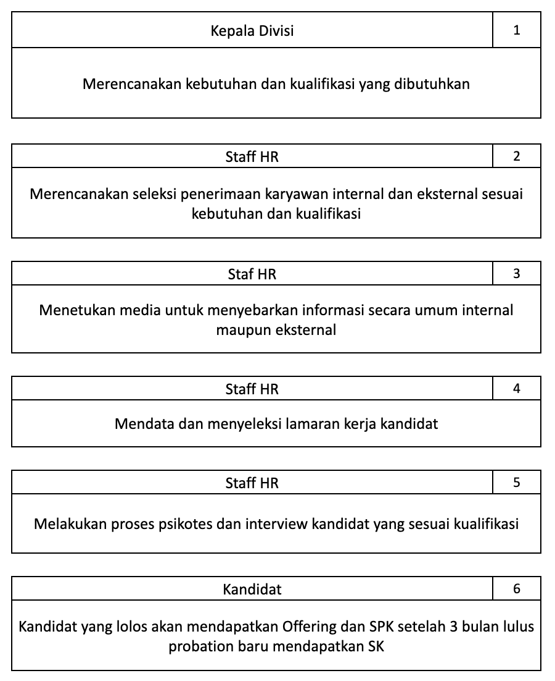
 | DIAGRAM ALIR |  |  | DOKUMEN | KETERANGAN
 |  |  |  |  | Kepala divisi menentukan kebutuhan dan kualifikasi karyawan yang dibutuhkan
 |  |  |  | 1. Man Power Planing

 |  |  |  |  | HR merencanakan seleksi karyawan sesuai dengan kebutuhan dan kualifikasi

 |  |  |  | 1. Man Power Planing

 |  |  |  | 1. Brosur Job Posting | HR menyebarkan brosur job posting kerja lewat website dan media sosial

 |  |  |  | 1. Form Aplikasi Karyawan | HR mendata dan menyeleksi lamaran yang sesuai dengan kualifikasi

 |  |  |  | 1. Form Spikotes
 |  |  |  | 2. Form Wawancara | HR melakukan proses psikotes dan interview kandidat

 |  |  |  | 1. Offering Letter | Kandidat yang lolos kemudian akan mendapatkan surat keterangan karyawan dan surat perjanjian kerja
 |  |  |  | 2. Surat Perjanjian Kerja
 |  |  |  | 3. Surat Kerja

Job Posting
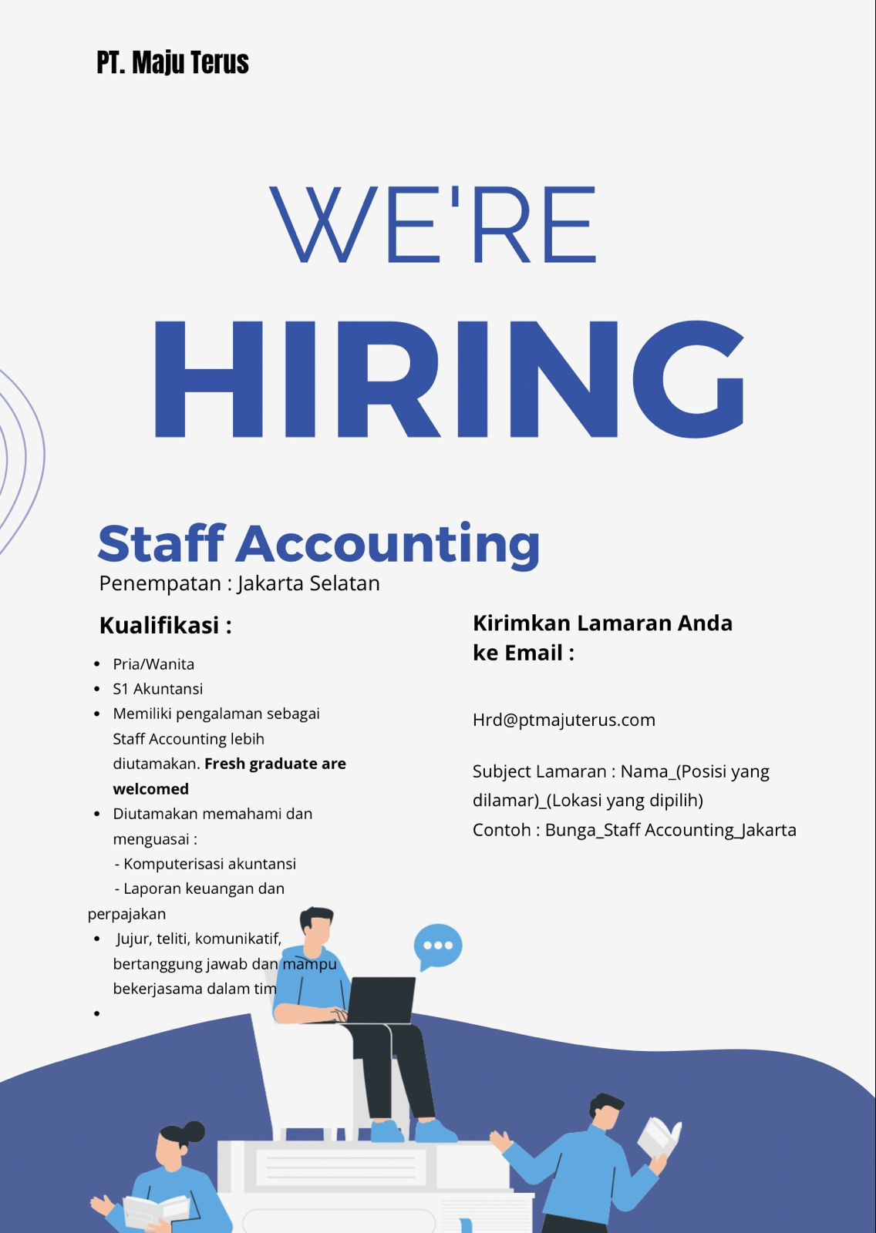
Brosur Job Posting

